Sheet1
Scene No. | 0
Quest Title | 破渔网
Quest Log | 给阿依卡修补渔网
Map No. | 35
 | 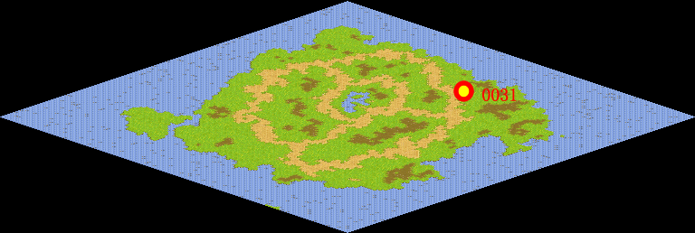
NPC No. | 31
Condition | lv>0
Dialog | 这渔网真不结实，又破了，又要麻烦阿依卡给我补补了。我想补渔网应该很容易，麻烦你帮我跑以趟了。
Select | 1：接受，2：不接受
Result | 1 : Scene 0001, 2 : 关闭对话框

ScriptFile | Qlog-0147-000.scr
 | Q0031-0147-000.scr

